Sheet1
工人姓名 NAMA |  |  |  | AINUN SAFITRI |  |  |  |  |  |  |  | 編號 KODE : |  | JICBR-005
報到日 DAFTAR |  |  |  | 2025-06-11 |  |  |  |  | 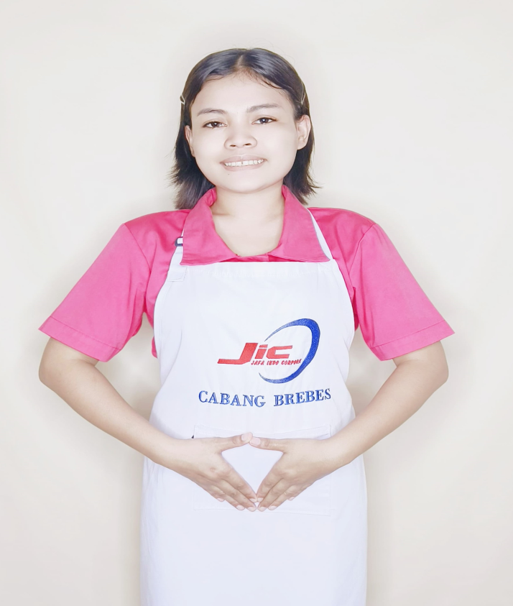
性別 KELAMIN |  |  |  | 女 PEREMPUAN
出生日TGL LAHIR |  |  |  | 2000-01-01
年齡 UMUR |  |  |  | 25
出生地TPT LAHIR |  |  |  | BREBES
身高TINGGI / 體重BERAT |  |  |  | 158 |  | 公分/ | 54 | 公斤
宗教 AGAMA |  |  |  | 回教 Islam
學歷 PENDIDIKAN |  |  |  | 國小 SD
語言能力 BAHASA |  |  |  | 剛學 MULAI | 一點 DIKIT | 一般 BIASA | 可以 BAIK | 很好 BAGUS
國語 MANDARIN |  |  |  | V
印尼語 INDO |  |  |  |  |  |  |  | V

婚姻狀況 STATUS NIKAH |  |  |  | 已婚 Nikah
配偶姓名/年齡 NAMA/UMUR |  |  |  | BAYU SETIA PUTRA |  |  |  | 23
配偶工作 KERJAAN SUAMI |  |  |  | NELAYAN
小孩人數 JUMLAH ANAK |  |  |  | 1
女孩和年齡 PUTRI / UMUR |  |  |  | 6TH
男孩和年齡 PUTRA / UMUR |  |  |  | -

地址 ALAMAT |  |  |  | DESA JAGALEMPENI RT002 RW005 KEC.WANASARI KAB.BREBES
是否有工作經驗 APAKAH ADA PENGALAMAN KERJA
國家地點 NEGARA |  |  | 工作期間 LAMA |  |  | 工作內容 PEKERJAAN YANG DILAKUKAN
印尼 | INDONESIA |  | 2017-2018 (2TH) |  |  | JAGA ANAK UMUR 1TH DAN 5TH.MANDIKAN.KASIH SUSU.HANTAR JEMPUT SEKOLAH.SIAPKAN SEMUA PELENGKAPAN ANAK.TIDUR SEKAMAR DENGAN ANAK 1TH. ADA 1 ANJING BESAR KASIH MAKAN,MANDIKAN DAN BAWA JALAN SORE. MASAK 3X SEHARI. DI RUMAH MAJIKAN ADA 7 ORANG (NENEK,KAKEK,SATPAM,NYONYA,TUAN,2 ANAK) 照顧1歲和5歲的孩子。給他們洗澡，餵奶，接送他們上下學。準備好孩子們的所有用品。和孩子們一起睡。家裡有一隻大狗。餵他們，幫他們洗澡，晚上帶他們散步。每天煮飯三次。雇主家裡有7個人（奶奶、爺爺、保全、夫人、先生、2個孩子）。
印尼 | INDONESIA |  | 2021-2024 (4 TH) |  |  | DI RESTORAN.KE PASAR BELI SAYUR.CUCI POTONG SAYUR.MASAK SAYUR DAN DAGING.CUCI PIRING MANGKOK 在餐廳。去市場買蔬菜。洗切蔬菜。烹調蔬菜和肉類。洗碗和碗
家屬資料 DATA KELUARGA
父親姓名 NAMA AYAH |  |  |  | SAUNTUNG |  |  |  | 年齡 UMUR |  | 50 | 父親工作 KERJAAN AYAH |  |  |  | 農夫
母親姓名 NAMA IBU |  |  |  | SITRUL AFRIDAH |  |  |  | 年齡 UMUR |  | 45 | 母親工作 KERJAAN IBU |  |  |  | 農夫
兄妹人數 TOTAL SAUDARA |  |  |  | 1 | 兄妹中你的排行是第… DIANTARA SAUDARA, URUTAN ANDA KE… |  |  |  |  |  |  |  |  |  |  | 1
兄弟/年齡 SDR LAKI / UMUR |  |  |  | - |  |  |  | 姐妹/年齡 SDR CEWEK / UMUR |  |  |  |  | 10
1. 你是否可以吃豬肉 Apakah Anda boleh makan daging babi ?
2. 是否可以在工作時不用手機 Apakah saat jam kerja bisa tanpa pakai hp ?
3. 你是否會害怕狗 Apakah Anda takut pada anjing?
4. 你可以抱幾公斤 Anda kuat gendong berapa kg: |  |  |  |  |  |  |  |  |  |  |  | 55 公斤
備註PS |  | CALON PEKERJA MIGRAN INDONESIA DARI CABANG BREBES

 | NAMA SPONSOR : PAK AGUS
 | NOMOR HP : -
 | VAKSIN : 2X

